Sheet1
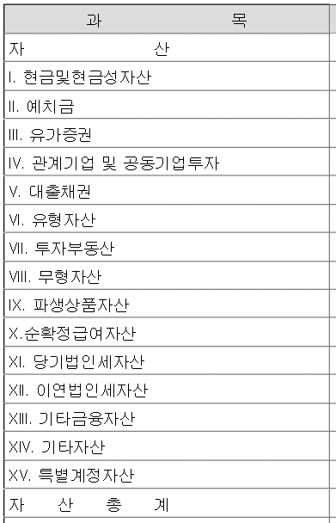
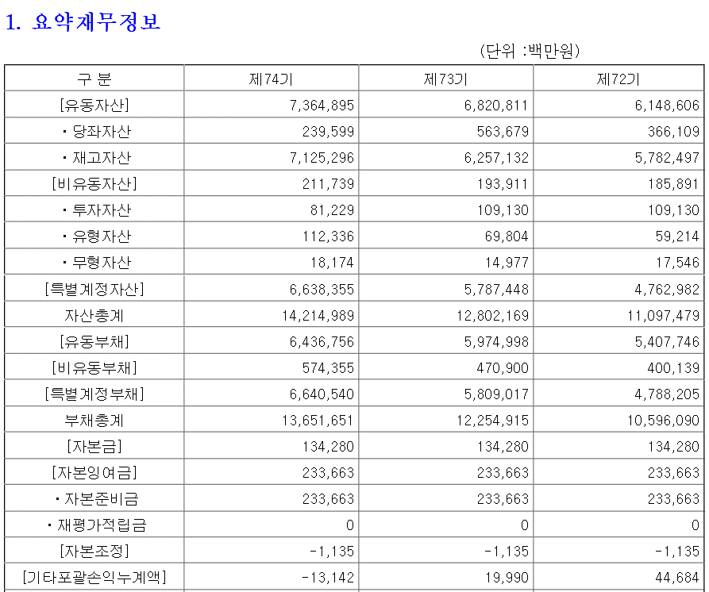
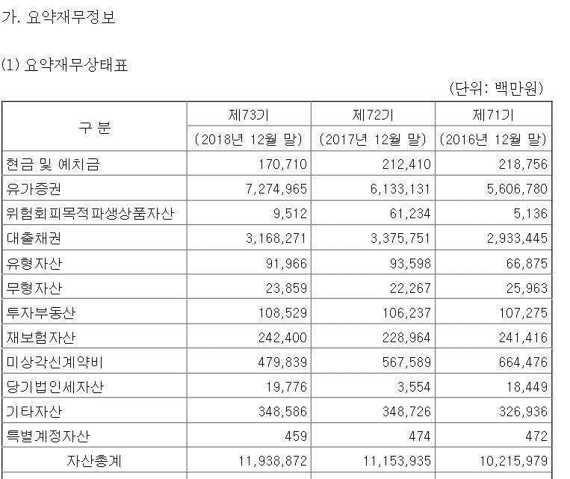
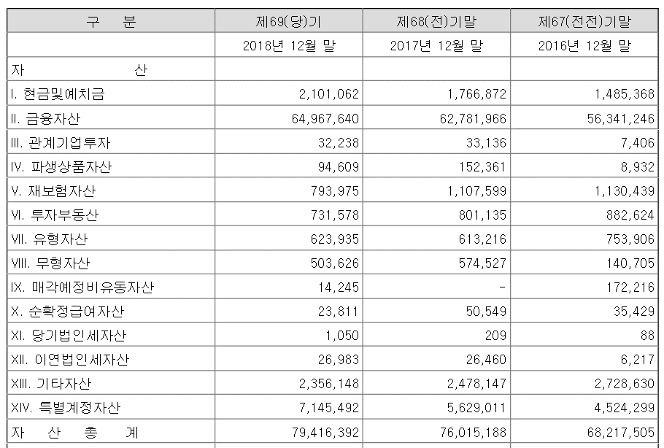
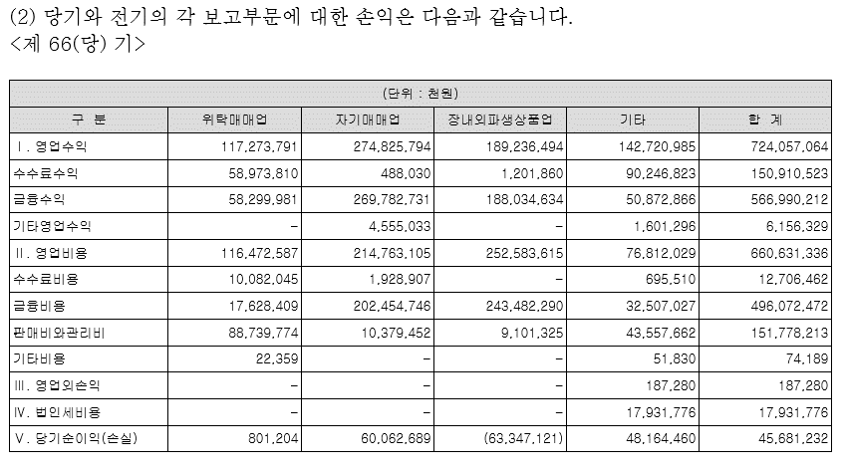
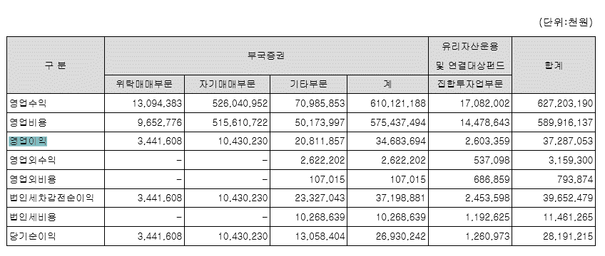
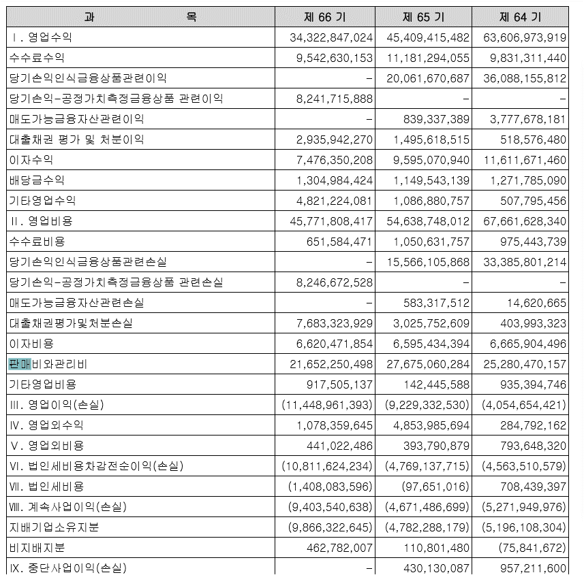
종목코드 | 재무제표 항목 | 에러 내역 | 상태 | Contributor (github ID)
000060 | 재무상태표 | 유동자산+비유동자산!=자산 | 확인 요망 | 항목 구성이 다르게 제공 | 3 | 4 | 5.흥국생명 | 6 | 삼성화재 | 7 | 유진증권 | 8 | 부국증권 | 9 | 상상인증권
000370 | 재무상태표 | 유동자산+비유동자산!=자산 | 확인 요망 | 항목 구성이 다르게 제공
000400 | 재무상태표 | 유동자산+비유동자산!=자산 | 확인 요망 | 자료있음
000540 | 재무상태표 | 유동자산+비유동자산!=자산 | 확인 요망 | 항목 구성이 다르게 제공
000810 | 재무상태표 | 유동자산+비유동자산!=자산 | 확인 요망 | 항목 구성이 다르게 제공
001200 | 손익계산서 | 매출총이익-판매비와관리비!=영업이익 | 확인 요망 | 네이버영업이익/순이익값자체다름, 영업비용=수수료/금융비용/판관비
001270 | 손익계산서 | 매출총이익-판매비와관리비!=영업이익 | 확인 요망 | 판관비항목없음
001290 | 손익계산서 | 매출총이익-판매비와관리비!=영업이익 | 확인 요망 | 판관비값있으나 raw데이타에없음
001450 | 재무상태표 | 유동자산+비유동자산!=자산 | 확인 요망
001500 | 손익계산서 | 매출총이익-판매비와관리비!=영업이익 | 확인 요망
001510 | 손익계산서 | 매출총이익-판매비와관리비!=영업이익 | 확인 요망
001720 | 손익계산서 | 매출총이익-판매비와관리비!=영업이익 | 확인 요망
001750 | 손익계산서 | 매출총이익-판매비와관리비!=영업이익 | 확인 요망
003460 | 손익계산서 | 매출총이익-판매비와관리비!=영업이익 | 확인 요망
003470 | 손익계산서 | 매출총이익-판매비와관리비!=영업이익 | 확인 요망
003530 | 손익계산서 | 매출총이익-판매비와관리비!=영업이익 | 확인 요망
003540 | 손익계산서 | 매출총이익-판매비와관리비!=영업이익 | 확인 요망
003690 | 재무상태표 | 유동자산+비유동자산!=자산 | 확인 요망
005830 | 재무상태표 | 유동자산+비유동자산!=자산 | 확인 요망
005940 | 손익계산서 | 매출총이익-판매비와관리비!=영업이익 | 확인 요망
006220 | 손익계산서 | 매출총이익-판매비와관리비!=영업이익 | 확인 요망
006800 | 손익계산서 | 매출총이익-판매비와관리비!=영업이익 | 확인 요망
007330 | 재무상태표 | 유동자산+비유동자산!=자산 | 확인 요망
007640 | 재무상태표 | 유동자산+비유동자산!=자산 | 확인 요망
008560 | 손익계산서 | 매출총이익-판매비와관리비!=영업이익 | 확인 요망
010050 | 손익계산서 | 매출총이익-판매비와관리비!=영업이익 | 확인 요망
016360 | 손익계산서 | 매출총이익-판매비와관리비!=영업이익 | 확인 요망
016600 | 손익계산서 | 매출총이익-판매비와관리비!=영업이익 | 확인 요망
016610 | 손익계산서 | 매출총이익-판매비와관리비!=영업이익 | 확인 요망
019550 | 재무상태표 | 유동자산+비유동자산!=자산 | 확인 요망
019570 | 재무상태표 | 유동자산+비유동자산!=자산 | 확인 요망
019590 | 재무상태표 | 유동자산+비유동자산!=자산 | 확인 요망
021080 | 재무상태표 | 유동자산+비유동자산!=자산 | 확인 요망
021880 | 손익계산서 | 매출총이익-판매비와관리비!=영업이익 | 확인 요망
023460 | 손익계산서 | 매출총이익-판매비와관리비!=영업이익 | 확인 요망
023760 | 손익계산서 | 매출총이익-판매비와관리비!=영업이익 | 확인 요망
024110 | 손익계산서 | 매출총이익-판매비와관리비!=영업이익 | 확인 요망
026970 | 재무상태표 | 유동자산+비유동자산!=자산 | 확인 요망
027360 | 손익계산서 | 매출총이익-판매비와관리비!=영업이익 | 확인 요망
027830 | 재무상태표 | 유동자산+비유동자산!=자산 | 확인 요망
029780 | 손익계산서 | 매출총이익-판매비와관리비!=영업이익 | 확인 요망
030010 | 손익계산서 | 매출총이익-판매비와관리비!=영업이익 | 확인 요망
030210 | 손익계산서 | 매출총이익-판매비와관리비!=영업이익 | 확인 요망
030610 | 손익계산서 | 매출총이익-판매비와관리비!=영업이익 | 확인 요망
032830 | 재무상태표 | 유동자산+비유동자산!=자산 | 확인 요망
033660 | 손익계산서 | 매출총이익-판매비와관리비!=영업이익 | 확인 요망
039490 | 손익계산서 | 매출총이익-판매비와관리비!=영업이익 | 확인 요망
041190 | 손익계산서 | 매출총이익-판매비와관리비!=영업이익 | 확인 요망
046290 | 손익계산서 | 매출총이익-판매비와관리비!=영업이익 | 확인 요망
055550 | 손익계산서 | 매출총이익-판매비와관리비!=영업이익 | 확인 요망
071050 | 손익계산서 | 매출총이익-판매비와관리비!=영업이익 | 확인 요망
078020 | 손익계산서 | 매출총이익-판매비와관리비!=영업이익 | 확인 요망
079440 | 재무상태표 | 유동자산+비유동자산!=자산 | 확인 요망
082640 | 재무상태표 | 유동자산+비유동자산!=자산 | 확인 요망
085620 | 재무상태표 | 유동자산+비유동자산!=자산 | 확인 요망
086790 | 손익계산서 | 매출총이익-판매비와관리비!=영업이익 | 확인 요망
087800 | 재무상태표 | 유동자산+비유동자산!=자산 | 확인 요망
088350 | 재무상태표 | 유동자산+비유동자산!=자산 | 확인 요망
100790 | 재무상태표 | 유동자산+비유동자산!=자산 | 확인 요망
104770 | 손익계산서 | 매출총이익-판매비와관리비!=영업이익 | 확인 요망
105560 | 손익계산서 | 매출총이익-판매비와관리비!=영업이익 | 확인 요망
138040 | 손익계산서 | 매출총이익-판매비와관리비!=영업이익 | 확인 요망
138930 | 손익계산서 | 매출총이익-판매비와관리비!=영업이익 | 확인 요망
139130 | 손익계산서 | 매출총이익-판매비와관리비!=영업이익 | 확인 요망
175330 | 손익계산서 | 매출총이익-판매비와관리비!=영업이익 | 확인 요망
241520 | 재무상태표 | 유동자산+비유동자산!=자산 | 확인 요망
246690 | 재무상태표 | 유동자산+비유동자산!=자산 | 확인 요망
277070 | 재무상태표 | 유동자산+비유동자산!=자산 | 확인 요망
289080 | 재무상태표 | 유동자산+비유동자산!=자산 | 확인 요망
293580 | 손익계산서 | 매출총이익-판매비와관리비!=영업이익 | 확인 요망
000010 | 손익계산서 | 매출총이익-판매비와관리비!=영업이익 | 확인 요망
000030 | 손익계산서 | 매출총이익-판매비와관리비!=영업이익 | 확인 요망
000110 | 손익계산서 | 매출총이익-판매비와관리비!=영업이익 | 확인 요망
000130 | 손익계산서 | 매출총이익-판매비와관리비!=영업이익 | 확인 요망
000470 | 재무상태표 | 유동자산+비유동자산!=자산 | 확인 요망
000610 | 재무상태표 | 유동자산+비유동자산!=자산 | 확인 요망
001030 | 재무상태표 | 유동자산+비유동자산!=자산 | 확인 요망
001090 | 손익계산서 | 매출총이익-판매비와관리비!=영업이익 | 확인 요망
001170 | 손익계산서 | 매출총이익-판매비와관리비!=영업이익 | 확인 요망
001280 | 손익계산서 | 매출총이익-판매비와관리비!=영업이익 | 확인 요망
002550 | 재무상태표 | 유동자산+비유동자산!=자산 | 확인 요망
002730 | 손익계산서 | 매출총이익-판매비와관리비!=영업이익 | 확인 요망
002860 | 손익계산서 | 매출총이익-판매비와관리비!=영업이익 | 확인 요망
003320 | 손익계산서 | 매출총이익-판매비와관리비!=영업이익 | 확인 요망
003330 | 손익계산서 | 매출총이익-판매비와관리비!=영업이익 | 확인 요망
003450 | 손익계산서 | 매출총이익-판매비와관리비!=영업이익 | 확인 요망
004940 | 손익계산서 | 매출총이익-판매비와관리비!=영업이익 | 확인 요망
005020 | 손익계산서 | 매출총이익-판매비와관리비!=영업이익 | 확인 요망
005270 | 손익계산서 | 매출총이익-판매비와관리비!=영업이익 | 확인 요망
005280 | 손익계산서 | 매출총이익-판매비와관리비!=영업이익 | 확인 요망
005510 | 손익계산서 | 매출총이익-판매비와관리비!=영업이익 | 확인 요망
005770 | 손익계산서 | 매출총이익-판매비와관리비!=영업이익 | 확인 요망
005890 | 손익계산서 | 매출총이익-판매비와관리비!=영업이익 | 확인 요망
006300 | 재무상태표 | 유동자산+비유동자산!=자산 | 확인 요망
006320 | 손익계산서 | 매출총이익-판매비와관리비!=영업이익 | 확인 요망
006350 | 손익계산서 | 매출총이익-판매비와관리비!=영업이익 | 확인 요망
006590 | 손익계산서 | 매출총이익-판매비와관리비!=영업이익 | 확인 요망
006610 | 손익계산서 | 매출총이익-판매비와관리비!=영업이익 | 확인 요망
007090 | 재무상태표 | 유동자산+비유동자산!=자산 | 확인 요망
007200 | 재무상태표 | 유동자산+비유동자산!=자산 | 확인 요망
007240 | 손익계산서 | 매출총이익-판매비와관리비!=영업이익 | 확인 요망
007360 | 손익계산서 | 매출총이익-판매비와관리비!=영업이익 | 확인 요망
007420 | 재무상태표 | 유동자산+비유동자산!=자산 | 확인 요망
007800 | 재무상태표 | 유동자산+비유동자산!=자산 | 확인 요망
007830 | 재무상태표 | 유동자산+비유동자산!=자산 | 확인 요망
008270 | 손익계산서 | 매출총이익-판매비와관리비!=영업이익 | 확인 요망
008530 | 손익계산서 | 매출총이익-판매비와관리비!=영업이익 | 확인 요망
008670 | 손익계산서 | 매출총이익-판매비와관리비!=영업이익 | 확인 요망
008810 | 손익계산서 | 매출총이익-판매비와관리비!=영업이익 | 확인 요망
008890 | 손익계산서 | 매출총이익-판매비와관리비!=영업이익 | 확인 요망
008980 | 손익계산서 | 매출총이익-판매비와관리비!=영업이익 | 확인 요망
008990 | 손익계산서 | 매출총이익-판매비와관리비!=영업이익 | 확인 요망
009030 | 손익계산서 | 매출총이익-판매비와관리비!=영업이익 | 확인 요망
010220 | 손익계산서 | 매출총이익-판매비와관리비!=영업이익 | 확인 요망
010460 | 손익계산서 | 매출총이익-판매비와관리비!=영업이익 | 확인 요망
011260 | 손익계산서 | 매출총이익-판매비와관리비!=영업이익 | 확인 요망
011880 | 손익계산서 | 매출총이익-판매비와관리비!=영업이익 | 확인 요망
011960 | 손익계산서 | 매출총이익-판매비와관리비!=영업이익 | 확인 요망
012420 | 손익계산서 | 매출총이익-판매비와관리비!=영업이익 | 확인 요망
012500 | 재무상태표 | 유동자산+비유동자산!=자산 | 확인 요망
012710 | 손익계산서 | 매출총이익-판매비와관리비!=영업이익 | 확인 요망
013250 | 재무상태표 | 유동자산+비유동자산!=자산 | 확인 요망
014150 | 손익계산서 | 매출총이익-판매비와관리비!=영업이익 | 확인 요망
014390 | 손익계산서 | 매출총이익-판매비와 | 확인 요망

